Кресла классические
 | Розничный прайс-лист "Кресла", складская программа 31.03.26
 |  |  | – Промо цена
 | Категория обивки | 1 кат. | 2 кат. | 3 кат. | 4 кат. | 5 кат. | кат. 5а | 6 кат. | кат. 6а, полнокож. | 7 кат. | кат. 7а, полнокож. | 8 кат. | 9 кат. | 10 кат. | 11 кат. | 12 кат.
Классические модели
Коллекция кресел Акиро
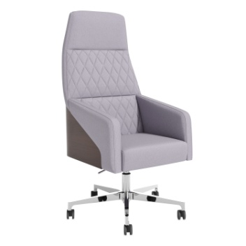 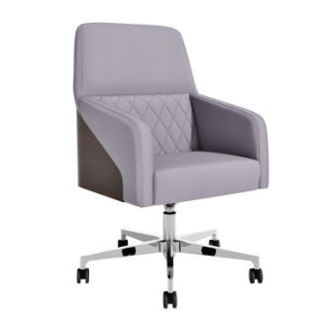
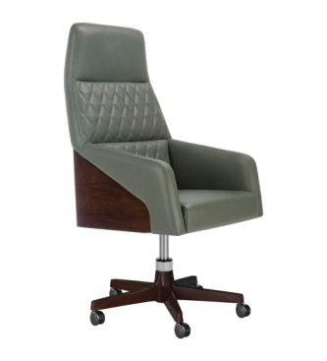 | Акиро NEW с прострочкой Размеры: 650x680x1300-1370 мм | 90,186 | 92,021 | 95,689 | 99,358 | - | 102,109 | - | 112,438 | - | 120,062 | 126,875 | 131,417 | 135,201 | 138,229 | 142,771
 | Акиро NEW с прострочкой Крестовина натуральное дерево (9912) | 125,239 | 126,939 | 130,339 | 133,739 | - | 136,288 | - | 149,487 | - | 156,552 | 163,364 | 167,905 | 171,690 | 174,717 | 179,259
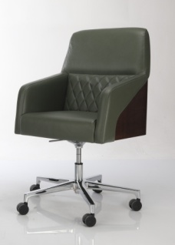 | Акиро M с прострочкой Размеры: 650x680x1100-1170 мм | 84,598 | 86,196 | 89,391 | 92,586 | - | 94,983 | - | 103,979 | - | 110,619 | 116,553 | 120,508 | 123,805 | 126,442 | 130,398
 | Акиро М с прострочкой Крестовина натуральное дерево (9912) | 118,977 | 120,592 | 123,822 | 127,051 | - | 129,474 | - | 142,013 | - | 148,724 | 155,196 | 159,510 | 163,105 | 165,981 | 170,296
Варианты рекомендованных обивок: | 1) Madras Green Verdino 2) MILOS 84 | ЭКОКОЖА: GRIFON | ВЕЛЮР: VENDETTA; ENJOY LUX; МИКРОМЕХ: CHALET; ЭКОКОЖА: NAPPA. | БУКЛЕ: PERSONA. РОГОЖКА: WOOLY. ВЕЛЮР: NOVUS | БУКЛЕ: GUCCI. ШЕРСТЬ: KINGSMAN. ИСКУССТВЕН-НАЯ ЗАМША: MAXWELL | - | - | - | КОЖА: MADRAS ЧЕРН. ЭКОКОЖА: ULTRATEX РОГОЖКА: MISS. | - | ИСКУССТВЕННАЯ ЗАМША: BAXTER КОЖА: MADRAS ЦВ. | Нат. кожа 8 кат. (под заказ) | РОГОЖКА: CHANEL | Элитные кожи 10-12 категории (под заказ)
Описание: | Кресло идеально сочетается с интерьером кабинета руководителя благодаря фанерной накладке шпонированной текстурой натурального дерева. Прострочка ромбом на спинке - как налет классики на современный дизайн. Каркас из фанеры и массива дерева - надежен и долговечен, латексный поролон - придает комфорт, но при этом сохраняет желание работать и созидать. На выбор предлагается хромированная крестовина или крестовина из натурального дерева(бук) от легендарной модели МД-9912. Кресло рекомендуем к кабинетам Franklin DM, Franklin DM Light.
Коллекция кресел Бруно
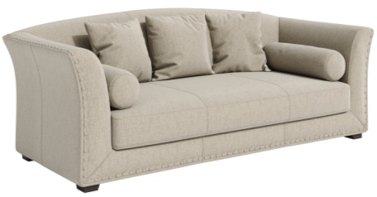 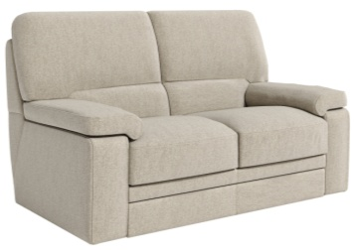
 | Кресло Бруно. Размеры: 800x810x1210-1275 мм | 81,682 | 84,514 | 90,177 | 95,840 | 91,626 | 100,088 | 100,680 | 112,487 | 107,362 | 123,896 | 134,218 | 141,100 | 146,835 | 151,423 | 158,304
 | Кресло Бруно M. Размеры: 800x780x1045-1110 мм | 77,484 | 79,982 | 84,976 | 89,970 | 85,567 | 93,715 | 93,440 | 103,920 | 99,252 | 113,927 | 122,975 | 129,007 | 134,033 | 138,054 | 144,086
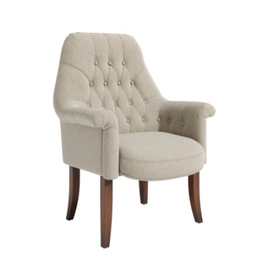 | Стул Бруно-G Размер: 820х750х1030 мм | 56,837 | 59,229 | 64,013 | 68,798 | 66,728 | 72,386 | 74,447 | 84,721 | 80,654 | 95,133 | 105,085 | 110,213 | 115,239 | 119,261 | 125,292
Варианты рекомендованных обивок: | 1) Madras Green Verdino. Oliva, 2) Enjoy Lux 03, 05; 3) MISS 57, 4) Ultratex Shark | РОГОЖКА: ROMEO. ЭКОКОЖА: GRIFON | ВЕЛЮР: VENDETTA; ENJOY LUX; МИКРОМЕХ: CHALET; ЭКОКОЖА: ORACUL, NAPPA | БУКЛЕ: PERSONA. РОГОЖКА: MELANGE; WOOLY. ВЕЛЮР: NOVUS | БУКЛЕ: GUCCI. ШЕРСТЬ: KINGSMAN. ИСКУССТВЕННАЯ ЗАМША: MAXWELL | КОЖА: STELLA (комбинированная) | ДАТСКАЯ ТКАНЬ: MOZART, BAILEY КОЖА: STELLA | КОЖА: MADRAS ЧЕРН. (комбинированная) | КОЖА: MADRAS ЧЕРН. ЭКОКОЖА: ULTRATEX РОГОЖКА: MISS, STEP | КОЖА: MADRAS ЦВ. (комбинированная) | ИСКУССТВЕННАЯ ЗАМША: BAXTER КОЖА: MADRAS ЦВ. | Нат. кожа 8 кат. (под заказ) | РОГОЖКА: CHANEL | Элитные кожи 10-12 категории (под заказ)
Описание: | Кресло Бруно отличается повышенным комфортом за счет широкой спинки и множеством регулировок. Каркас выполнен из фанеры и массива дерева - создает строгость линий и законченность решений. Каретная стяжка - как признак классического стиля, ложится на мягкий поролон, который в свою очередь обеспечивает комфорт и высокую работоспособность.
Описание и тех. характеристики | Это кресло отличается повышенным комфортом за счет широкой спинки и множеством регулировок. Каркас выполнен из фанеры и массива дерева - создает строгость линий и законченность решений. Каретная стяжка - как признак классического стиля, ложится на мягкий поролон , который в свою очередь обеспечивает комфорт и работоспособность.
Коллекция кресел Интер
 |  |  |  |  | 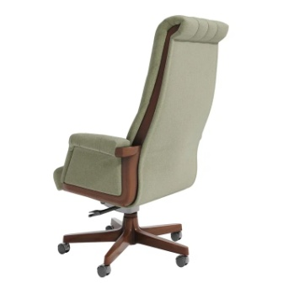 |  | 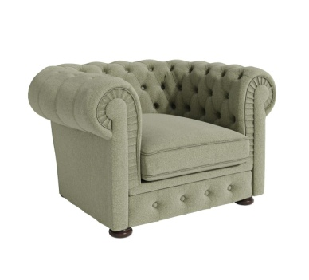
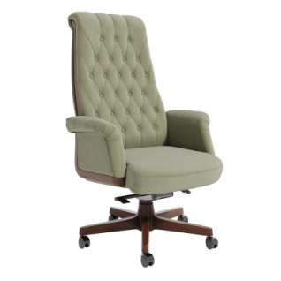 | Кресло Интер Размеры: 770x760x1250-1310 мм | 91,184 | 93,453 | 97,989 | 102,525 | 101,290 | 105,928 | 108,294 | 118,982 | 113,464 | 128,432 | 137,333 | 143,266 | 148,211 | 152,167 | 158,101
 | Кресло Интер М Размеры: 770x730x1060-1120 мм | 86,659 | 88,452 | 92,039 | 95,626 | 94,916 | 98,316 | 100,826 | 108,576 | 105,189 | 116,042 | 123,074 | 127,763 | 131,670 | 134,795 | 139,484
 | Стул Интер-G Размер: 700х7560х980 см | 73,664 | 76,689 | 82,736 | 88,785 | 80,253 | 93,321 | 86,588 | 95,095 | 91,682 | 103,650 | 112,162 | 116,547 | 120,846 | 124,285 | 129,443
Варианты рекомендованных обивок: | 1) Ultratex Shark, Stone | РОГОЖКА: ROMEO. ЭКОКОЖА: GRIFON | ВЕЛЮР: VENDETTA; ENJOY LUX; МИКРОМЕХ: CHALET; ЭКОКОЖА: ORACUL, NAPPA | БУКЛЕ: PERSONA. РОГОЖКА: MELANGE; WOOLY. ВЕЛЮР: NOVUS | БУКЛЕ: GUCCI ШЕРСТЬ: KINGSMAN. ИСКУССТВЕННАЯ ЗАМША: MAXWELL | КОЖА: STELLA (комбинированная) | ДАТСКАЯ ТКАНЬ: MOZART, BAILEY КОЖА: STELLA | КОЖА: MADRAS ЧЕРН. (комбинированная) | КОЖА: MADRAS ЧЕРН. ЭКОКОЖА: ULTRATEX РОГОЖКА: MISS, STEP | КОЖА: MADRAS ЦВ. (комбинированная) | ИСКУССТВЕННАЯ ЗАМША: BAXTER КОЖА: MADRAS ЦВ. | Нат. кожа 8 кат. (под заказ) | РОГОЖКА: CHANEL | Элитные кожи 10-12 категории (под заказ)
Описание и тех. характеристики | Классическое офисное кресло с боковыми накладками из массива бука эффектно впишется в кабинет руководителя. Каркас из влагостойкой фанеры - надежен и долговечен. Латексный поролон - комфортен и эргономичен. Четыре регулировки наклона спинки - способствуют продолжительному созиданию и краткосрочному релаксированию.
Коллекция кресел Рубенс
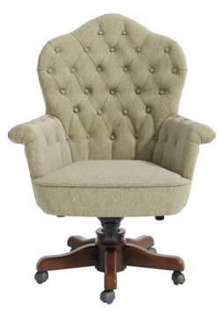 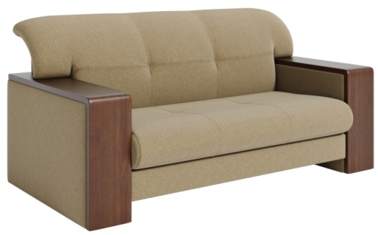
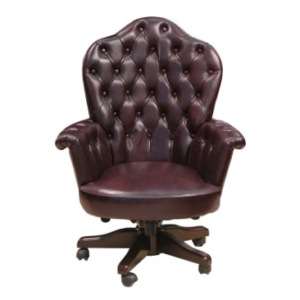 | Кресло Рубенс. Размеры: 900х860x1190-1270 мм | 104,021 | 105,629 | 111,089 | 116,549 | 116,812 | 120,644 | 127,643 | 136,013 | 135,637 | 147,358 | 157,744 | 164,668 | 170,439 | 175,055 | 181,979
 | Кресло Рубенс М. Размеры: 780х680х860-930 мм Нагрузка 150 кг | 102,593 | 103,944 | 106,647 | 109,349 | 109,169 | 111,375 | 114,110 | 119,031 | 117,757 | 124,648 | 130,965 | 135,175 | 138,684 | 141,492 | 145,702
 | Стул Рубенс-G Размер: 780х640х830 мм | 96,684 | 98,121 | 100,997 | 103,872 | 100,524 | 106,029 | 105,622 | 110,700 | 109,385 | 116,495 | 123,491 | 127,095 | 130,629 | 133,456 | 137,696
Варианты рекомендованных обивок: | 1) Ultratex Umber | ЭКОКОЖА: GRIFON | ВЕЛЮР: VENDETTA; ENJOY LUX; МИКРОМЕХ: CHALET; ЭКОКОЖА: ORACUL, NAPPA | БУКЛЕ: PERSONA. РОГОЖКА: MELANGE; WOOLY. ВЕЛЮР: NOVUS | БУКЛЕ: GUCCI ШЕРСТЬ: KINGSMAN. ИСКУССТВЕННАЯ ЗАМША: MAXWELL | КОЖА: STELLA (комбинированная) | ДАТСКАЯ ТКАНЬ: MOZART, BAILEY КОЖА: STELLA | КОЖА: MADRAS ЧЕРН. (комбинированная) | КОЖА: MADRAS ЧЕРН. ЭКОКОЖА: ULTRATEX РОГОЖКА: MISS, STEP | КОЖА: MADRAS ЦВ. (комбинированная) | ИСКУССТВЕННАЯ ЗАМША: BAXTER КОЖА: MADRAS ЦВ. | Нат. кожа 8 кат. (под заказ) | РОГОЖКА: CHANEL | Элитные кожи 10-12 категории (под заказ)
Описание и тех. характеристики | Широкое кресло руководителя с каретной стяжкой на спинке и подлокотниках и с накладками из массива бука на пятилучии - как образец классического исполнения офисной мягкой мебели. Множество регулировок для достижения комфорта и созидательного труда - как дополнение к исклюзивности данной модели.
Коллекция кресел Модильяни
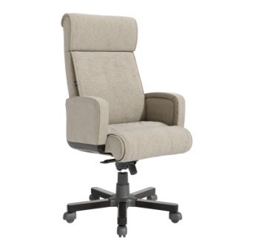 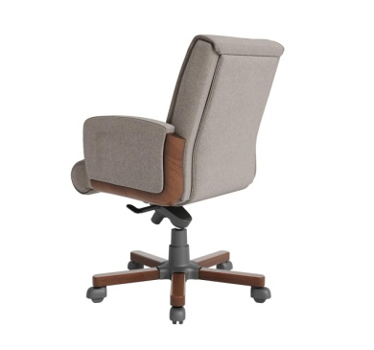 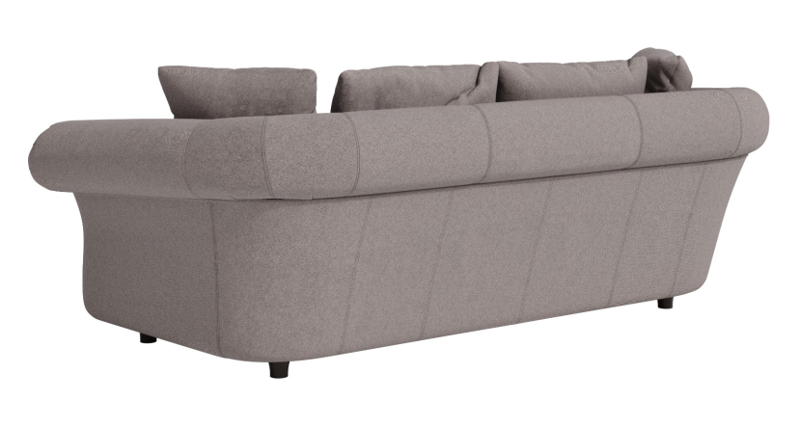
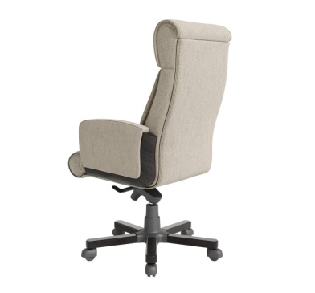 | Кресло Модильяни Размеры: 640х720x1270-1320 мм | 63,429 | 65,607 | 69,962 | 74,318 | 71,078 | 77,584 | 74,942 | 90,623 | 77,794 | 99,753 | 108,343 | 114,070 | 118,843 | 122,661 | 128,388
 | Кресло Модильяни М Размеры: 640х720х1030-1090 мм | 63,096 | 65,105 | 69,124 | 73,143 | 69,932 | 76,157 | 73,193 | 88,221 | 75,598 | 96,642 | 104,567 | 109,850 | 114,253 | 117,775 | 123,059
Варианты рекомендованных обивок: | 1) MILOS 20, 72 | РОГОЖКА: ROMEO, BAHAMA, BAHAMA PLUS. ЭКОКОЖА: GRIFON | РОГОЖКА: MILOS; ВЕЛЮР: VENDETTA; ENJOY LUX; МИКРОМЕХ: CHALET; ЭКОКОЖА: ORACUL, NAPPA | БУКЛЕ: PERSONA; РОГОЖКА: MELANGE; WOOLY. ВЕЛЮР: NOVUS | БУКЛЕ: GUCCI ШЕРСТЬ: KINGSMAN. ИСКУССТВЕННАЯ ЗАМША: MAXWELL | КОЖА: STELLA (комбинированная) | ДАТСКАЯ ТКАНЬ: MOZART, BAILEY КОЖА: STELLA | КОЖА: MADRAS ЧЕРН. (комбинированная) | КОЖА: MADRAS ЧЕРН. ЭКОКОЖА: ULTRATEX РОГОЖКА: MISS, STEP | КОЖА: MADRAS ЦВ. (комбинированная) | ИСКУССТВЕННАЯ ЗАМША: BAXTER КОЖА: MADRAS ЦВ. | Нат. кожа 8 кат. (под заказ) | РОГОЖКА: CHANEL | Элитные кожи 10-12 категории (под заказ)
Описание и тех. характеристики | Эргономическое офисное кресло с элементами деревянного декора из массива бука - идеально впишется в кабинет современного руководителя. Каркас из березовой фанеры оклеенный эластичным ППУ - надежен и удобен. Масса регулировок наклона спинки и сидения - способствуют удобству времяпрепровождения.
Коллекция кресел Лотрек
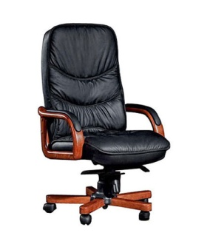
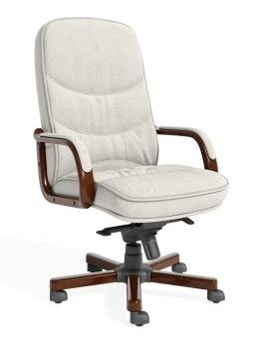 | Кресло Лотрек DB-015 Размеры: 640х780x1250-1310 мм | 52,940 | 54,911 | 58,852 | 62,793 | 59,464 | 65,748 | 64,039 | 76,162 | 67,416 | 84,392 | 91,834 | 96,795 | 100,929 | 104,236 | 109,197
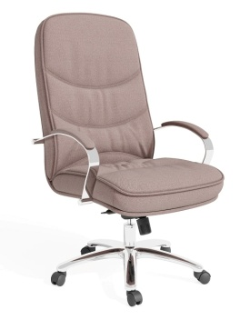 | Кресло Лотрек DB-016 (хром) Размеры: 680x820x1250-1310 мм | 39,336 | 41,318 | 45,281 | 49,245 | 50,232 | 52,217 | 55,161 | 68,219 | 58,798 | 77,085 | 84,526 | 89,487 | 93,621 | 96,928 | 101,889
Варианты рекомендованных обивок: | 1) WOOLY 910, 230 | РОГОЖКА: ROMEO. ЭКОКОЖА: GRIFON | ВЕЛЮР: VENDETTA; ENJOY LUX; МИКРОМЕХ: CHALET; ЭКОКОЖА: ORACUL, NAPPA | БУКЛЕ: PERSONA. РОГОЖКА: MELANGE; WOOLY. ВЕЛЮР: NOVUS | БУКЛЕ: GUCCI. ШЕРСТЬ: KINGSMAN. ИСКУССТВЕННАЯ ЗАМША: MAXWELL | КОЖА: STELLA (комбинированная) | ДАТСКАЯ ТКАНЬ: MOZART, BAILEY КОЖА: STELLA | КОЖА: MADRAS ЧЕРН. (комбинированная) | КОЖА: MADRAS ЧЕРН. ЭКОКОЖА: ULTRATEX РОГОЖКА: MISS, STEP | КОЖА: MADRAS ЦВ. (комбинированная) | ИСКУССТВЕННАЯ ЗАМША: BAXTER КОЖА: MADRAS ЦВ. | Нат. кожа 8 кат. (под заказ) | РОГОЖКА: CHANEL | Элитные кожи 10-12 категории (под заказ)
Описание и тех. характеристики | Кресло руководителя выполняется в вариантах - с деревянными или с хромированными элементами. Фанерный каркас оклеен латексным поролоном, а чехол кресла сшит с пышным синтепоном. Как результат- комфортный труд, релаксирующий отдых.
Коллекция кресел и стульев Боттичелли
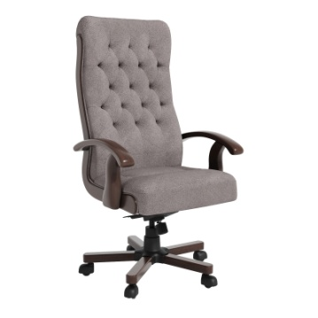 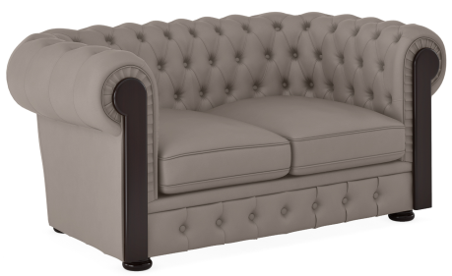
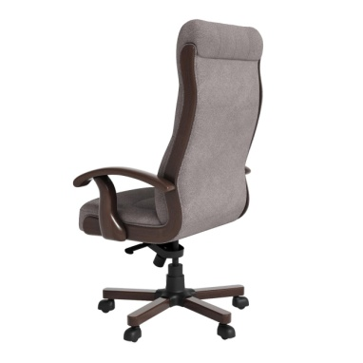
Боттичелли DB-13 | Деревянные подлокотники | 32,706 | 43,820 | 46,381 | 48,943 | 45,998 | 50,865 | 38,372 | 55,245 | 52,492 | 60,209 | 66,707 | 71,039 | 74,649 | 78,557 | 83,909
 | Подлокотники с кожаными накладками | 35,301 | 46,515 | 49,278 | 52,039 | 49,248 | 54,114 | 42,187 | 59,060 | 56,726 | 64,444 | 70,763 | 75,494 | 79,486 | 83,774 | 89,505
700x780x1210-1270 мм | Хромированные подлокотники и крестовина (JS-17хром) | 35,977 | 48,202 | 51,019 | 53,837 | 50,597 | 55,951 | 42,210 | 60,770 | 57,741 | 66,230 | 74,275 | 79,639 | 84,109 | 87,685 | 93,049
Боттичелли DB-13М | Деревянные подлокотники | 31,725 | 42,505 | 44,990 | 47,474 | 44,618 | 49,339 | 37,221 | 53,588 | 50,917 | 58,403 | 65,736 | 70,625 | 74,700 | 77,959 | 82,848
 | Деревянные подлокотники с мягкими накладками | 34,320 | 45,200 | 47,887 | 50,572 | 47,868 | 52,588 | 41,036 | 57,403 | 55,152 | 62,637 | 69,791 | 75,081 | 79,537 | 83,175 | 88,444
630x780x1090-1150 мм | Хромированные подлокотники и крестовина (JS-17 хром) | 34,898 | 47,238 | 49,999 | 52,760 | 49,585 | 54,832 | 40,943 | 59,554 | 56,586 | 64,905 | 72,470 | 77,512 | 81,715 | 85,077 | 90,120
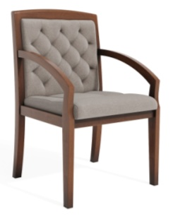 | Стул Боттичелли SB-969 560х700х920 мм . | 26,883 | 37,011 | 38,711 | 40,411 | 39,933 | 41,686 | 30,799 | 45,871 | 45,153 | 49,395 | 52,847 | 54,626 | 56,369 | 57,764 | 59,856
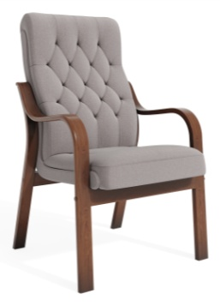 | Стул Боттичелли DB-13LB Деревянный каркас 610х820х1050 мм | 31,797 | 37,979 | 41,589 | 45,199 | 36,402 | 47,906 | 39,834 | 49,470 | 42,843 | 56,488 | 64,555 | 68,711 | 72,785 | 76,044 | 80,934
 | Стул Боттичелли DB-13LB Деревянный каркас Подлокотники с мягкими накладками 610х820х1050 мм | 34,392 | 40,674 | 44,486 | 48,295 | 39,651 | 51,156 | 43,649 | 53,285 | 47,077 | 60,722 | 68,610 | 73,166 | 77,622 | 81,260 | 86,530
 | Стул Боттичелли DB-13LM Хромированный каркас | 25,182 | 31,363 | 34,974 | 38,583 | 29,787 | 41,291 | 33,219 | 42,855 | 36,228 | 49,873 | 58,189 | 62,473 | 66,673 | 70,033 | 75,073
Варианты рекомендованных обивок: | 1) MISS 09, 10, 46, 12 2) MILOS 02 | РОГОЖКА: ROMEO. ЭКОКОЖА: GRIFON | ВЕЛЮР: VENDETTA; ENJOY LUX; МИКРОМЕХ: CHALET; ЭКОКОЖА: ORACUL, NAPPA | БУКЛЕ: PERSONA. РОГОЖКА: MELANGE; WOOLY. ВЕЛЮР: NOVUS | БУКЛЕ: GUCCI. ШЕРСТЬ: KINGSMAN. ИСКУССТВЕННАЯ ЗАМША: MAXWELL | КОЖА: STELLA (комбинированная) | ДАТСКАЯ ТКАНЬ: MOZART, BAILEY КОЖА: STELLA | КОЖА: MADRAS ЧЕРН. (комбинированная) | КОЖА: MADRAS ЧЕРН. ЭКОКОЖА: ULTRATEX РОГОЖКА: MISS, STEP | КОЖА: MADRAS ЦВ. (комбинированная) | ИСКУССТВЕННАЯ ЗАМША: BAXTER КОЖА: MADRAS ЦВ. | Нат. кожа 8 кат. (под заказ) | РОГОЖКА: CHANEL | Элитные кожи 10-12 категории (под заказ)
Описание и тех. характеристики | Классические кресла и стулья с каретной стяжкой, дополненные декоративными и несущими элементами из массива бука. Каркас из березовой фанеры оклеенный эластичным поролоном, четыре регулировки наклона спинки - все это создает надежность и комфорт данного изделия.
Коллекция кресел и стульев Дали
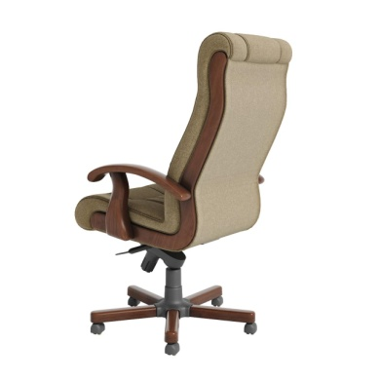
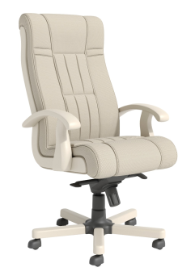
Дали DB-700 | Деревянные подлокотники | 32,706 | 43,820 | 46,381 | 48,943 | 45,998 | 50,865 | 38,372 | 55,245 | 52,492 | 60,209 | 66,778 | 71,157 | 74,806 | 77,726 | 82,105
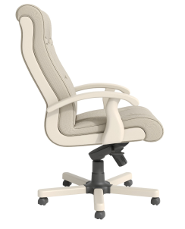 | Деревянные подлокотники с мягкими накладками | 35,301 | 46,515 | 49,278 | 52,039 | 49,248 | 54,114 | 42,187 | 59,060 | 56,726 | 64,444 | 70,833 | 75,613 | 79,644 | 82,942 | 87,701
700x740x1260-1320 мм | Хромированные подлокотники и крестовина | 35,977 | 48,202 | 51,019 | 53,837 | 50,597 | 55,951 | 42,210 | 60,770 | 57,741 | 66,230 | 73,807 | 78,859 | 83,069 | 86,437 | 91,488
Дали DB-700M | Деревянные подлокотники | 31,725 | 42,505 | 44,990 | 47,474 | 44,618 | 49,339 | 37,221 | 53,588 | 50,917 | 58,403 | 64,881 | 69,200 | 72,800 | 75,679 | 79,998
 | Деревянные подлокотники с мягкими накладками. | 34,320 | 45,200 | 47,887 | 50,572 | 47,868 | 52,588 | 41,036 | 57,403 | 55,152 | 62,637 | 68,937 | 73,656 | 77,636 | 80,895 | 85,594
630х740х1140-1200 мм | Хромированные подлокотники и крестовина | 34,898 | 46,756 | 49,489 | 52,222 | 49,079 | 54,273 | 40,943 | 58,946 | 56,009 | 64,243 | 71,593 | 76,493 | 80,577 | 83,844 | 88,744
 | Стул Дали DB-700LB Размер: 610x770x1080 мм | 31,797 | 37,979 | 41,589 | 45,199 | 36,402 | 47,906 | 39,834 | 49,470 | 42,843 | 56,488 | 63,615 | 67,286 | 70,885 | 73,765 | 78,084
 | Стул Дали DB-700LB Подлокотники с мягкими накладками Размер: 610x770x1080 мм | 34,392 | 40,674 | 44,486 | 48,295 | 39,651 | 51,156 | 43,649 | 53,285 | 47,077 | 60,722 | 67,670 | 71,742 | 75,722 | 78,981 | 83,680
 | Стул Дали DB-700LM (хром) | 25,182 | 31,363 | 34,974 | 38,583 | 29,787 | 41,291 | 33,219 | 42,855 | 36,228 | 49,873 | 56,999 | 60,671 | 64,270 | 67,149 | 71,469
Варианты рекомендованных обивок: | 1) MISS 09,10,46,12 2) MILOS 02 | РОГОЖКА: ROMEO. ЭКОКОЖА: GRIFON | ВЕЛЮР: VENDETTA; ENJOY LUX; МИКРОМЕХ: CHALET; ЭКОКОЖА: ORACUL, NAPPA | БУКЛЕ: PERSONA. РОГОЖКА: MELANGE; WOOLY. ВЕЛЮР: NOVUS | БУКЛЕ: GUCCI. ШЕРСТЬ: KINGSMAN. ИСКУССТВЕННАЯ ЗАМША: MAXWELL | КОЖА: STELLA (комбинированная) | ДАТСКАЯ ТКАНЬ: MOZART, BAILEY КОЖА: STELLA | КОЖА: MADRAS ЧЕРН. (комбинированная) | КОЖА: MADRAS ЧЕРН. ЭКОКОЖА: ULTRATEX РОГОЖКА: MISS, STEP | КОЖА: MADRAS ЦВ. (комбинированная) | ИСКУССТВЕННАЯ ЗАМША: BAXTER КОЖА: MADRAS ЦВ. | Нат. кожа 8 кат. (под заказ) | РОГОЖКА: CHANEL | Элитные кожи 10-12 категории (под заказ)
Описание и тех. характеристики | Подлокотники и боковые накладки из массива бука. Фанерный каркас оклеен латексным ППУ. Интересный дизайн спинки и сидения придает чехол с вшитыми в него поролоновыми вставками. Опору стула выполняет буковый каркас. Также есть варианты подлокотников в хромированном исполнении.
Коллекция кресел и стульев Донателло
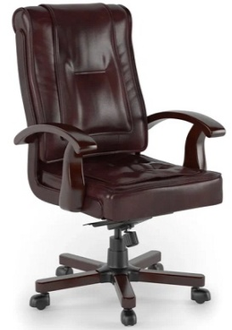 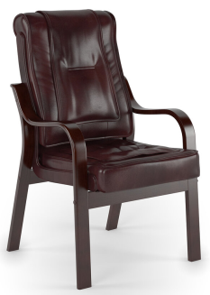
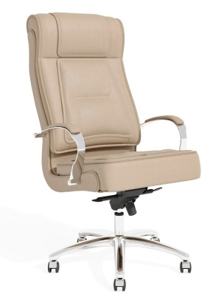
Донателло DB-730 | Деревянные подлокотники | 34,996 | 46,887 | 49,628 | 52,369 | 49,217 | 54,425 | 41,058 | 59,112 | 56,166 | 64,423 | 72,616 | 78,078 | 82,630 | 86,271 | 91,733
 | Деревянные подлокотники с мягкими накладками. | 37,591 | 49,582 | 52,525 | 55,466 | 52,467 | 57,675 | 44,873 | 62,927 | 60,401 | 68,658 | 76,672 | 82,533 | 87,467 | 91,488 | 97,329
690х740х1210-1270 мм | Хромированные подлокотники и крестовина | 38,495 | 51,576 | 54,591 | 57,606 | 54,139 | 59,868 | 45,164 | 65,023 | 61,783 | 70,866 | 79,059 | 84,521 | 89,072 | 92,714 | 98,176
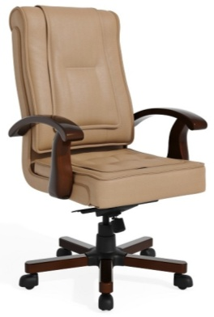
Донателло DB-730M | Деревянные подлокотники | 33,946 | 45,480 | 48,139 | 50,798 | 47,741 | 52,793 | 39,827 | 57,339 | 54,481 | 62,491 | 70,631 | 76,058 | 80,580 | 84,198 | 89,625
 | Деревянные подлокотники с мягкими накладками. | 36,540 | 48,176 | 51,036 | 53,895 | 50,991 | 56,042 | 43,642 | 61,154 | 58,716 | 66,725 | 74,686 | 80,513 | 85,417 | 89,414 | 95,220
640х740х1090-1150 мм | Хромированные подлокотники и крестовина | 37,340 | 50,029 | 52,953 | 55,877 | 52,515 | 58,072 | 43,809 | 63,073 | 59,929 | 68,740 | 76,880 | 82,307 | 86,829 | 90,447 | 95,874
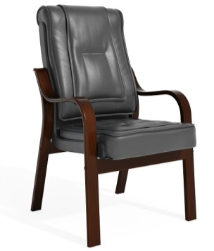 | Стул Донателло DB-730LB Деревянный каркас 620x780x1080 мм | 34,023 | 40,637 | 44,500 | 48,363 | 38,950 | 51,259 | 42,623 | 52,933 | 45,842 | 60,442 | 69,396 | 74,009 | 78,531 | 82,149 | 87,576
 | Стул Донателло DB-730LB Деревянный каркас Подлокотники с мягкими накладками 620x780x1080 мм | 36,617 | 43,332 | 47,398 | 51,459 | 42,200 | 54,508 | 46,438 | 56,748 | 50,076 | 64,677 | 73,452 | 78,465 | 83,369 | 87,366 | 93,172
 | DB-730LM Хромированный каркас | 26,945 | 33,559 | 37,422 | 41,284 | 31,872 | 44,181 | 35,544 | 45,855 | 38,764 | 53,364 | 62,332 | 66,953 | 71,482 | 75,106 | 80,542
Варианты рекомендованных обивок: | 1) Ultratex Siena 2) Ultratex Black | РОГОЖКА: ROMEO. ЭКОКОЖА: GRIFON | ВЕЛЮР: VENDETTA; ENJOY LUX; МИКРОМЕХ: CHALET; ЭКОКОЖА: ORACUL, NAPPA | БУКЛЕ: PERSONA. РОГОЖКА: MELANGE; WOOLY. ВЕЛЮР: NOVUS | БУКЛЕ: GUCCI. ШЕРСТЬ: KINGSMAN. ИСКУССТВЕННАЯ ЗАМША: MAXWELL | КОЖА: STELLA (комбинированная) | ДАТСКАЯ ТКАНЬ: MOZART, BAILEY КОЖА: STELLA | КОЖА: MADRAS ЧЕРН. (комбинированная) | КОЖА: MADRAS ЧЕРН. ЭКОКОЖА: ULTRATEX РОГОЖКА: MISS, STEP | КОЖА: MADRAS ЦВ. (комбинированная) | ИСКУССТВЕННАЯ ЗАМША: BAXTER КОЖА: MADRAS ЦВ. | Нат. кожа 8 кат. (под заказ) | РОГОЖКА: CHANEL | Элитные кожи 10-12 категории (под заказ)
Описание и тех. характеристики | Кресло руководителя выполняется в вариантах - с деревянными или с хромированными подлокотниками. Каркас из березовой фанеры оклеен эластичным поролоном. Опору стула выполняет буковый каркас. Масса регулировок спинки и сидения способствует плодотворной работе.
Коллекция кресел Карпаччо, Микеланджело, Челлини
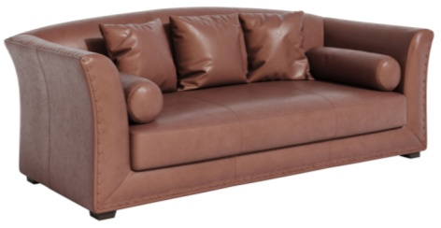 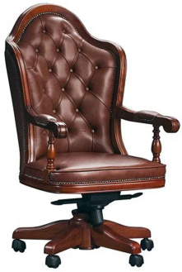 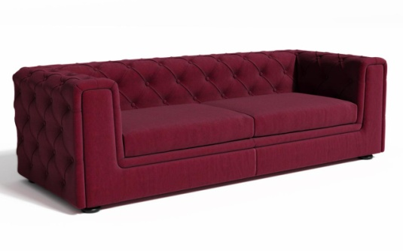 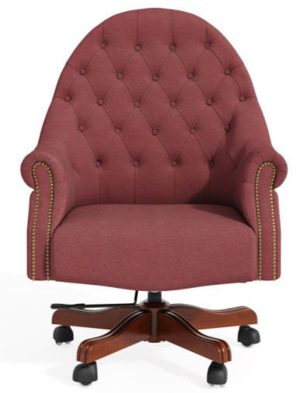
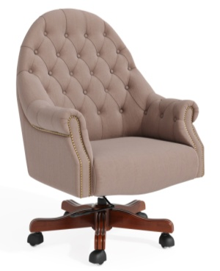 | Кресло Карпаччо DL-050 Размеры: 630x650x1230-1300 мм | 68,126 | 71,477 | 78,180 | 84,884 | 80,433 | 89,911 | 88,756 | 107,934 | 94,899 | 121,755 | 134,113 | 142,351 | 149,216 | 154,709 | 162,947
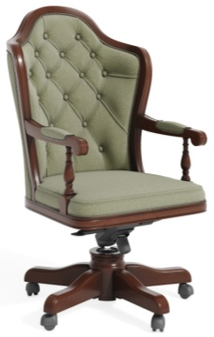 | Кресло Микеланджело MD-9912 Размеры: 650х760x1290-1350 мм Нагрузка 150 кг | 171,684 | 174,539 | 180,249 | 185,959 | 182,183 | 190,242 | 188,707 | 206,319 | 193,523 | 218,185 | 228,789 | 235,859 | 241,750 | 246,462 | 253,532
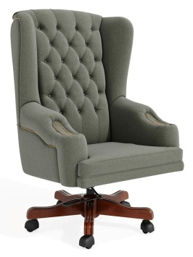 | Кресло Челлини DL-051 Размеры: 820x800х1240-1300 мм Нагрузка 150 кг | 60,895 | 63,418 | 68,461 | 73,504 | 71,352 | 77,288 | 79,626 | 90,180 | 85,732 | 100,511 | 109,889 | 116,140 | 121,350 | 125,518 | 131,770
Варианты рекомендованных обивок: | 1) Enjoy Lux 02 2) Ultratex Umber | РОГОЖКА: ROMEO. ЭКОКОЖА: GRIFON | ВЕЛЮР: VENDETTA; ENJOY LUX; МИКРОМЕХ: CHALET; ЭКОКОЖА: ORACUL, NAPPA | БУКЛЕ: PERSONA. РОГОЖКА: MELANGE; WOOLY. ВЕЛЮР: NOVUS | БУКЛЕ: GUCCI. ШЕРСТЬ: KINGSMAN. ИСКУССТВЕННАЯ ЗАМША: MAXWELL | КОЖА: STELLA (комбинированная) | ДАТСКАЯ ТКАНЬ: MOZART, BAILEY КОЖА: STELLA | КОЖА: MADRAS ЧЕРН. (комбинированная) | КОЖА: MADRAS ЧЕРН. ЭКОКОЖА: ULTRATEX РОГОЖКА: MISS, STEP | КОЖА: MADRAS ЦВ. (комбинированная) | ИСКУССТВЕННАЯ ЗАМША: BAXTER КОЖА: MADRAS ЦВ. | Нат. кожа 8 кат. (под заказ) | РОГОЖКА: CHANEL | Элитные кожи 10-12 категории (под заказ)
Описание и тех. характеристики | Буковые элементы кресла, каретная стяжка, деревянное основание - все это создает неповторимый классический образ этого кресла. Каркас из березовой фанеры, латексный поролон - это надежность и удобство. Масса регулировок у механизма - возможность для отдыха и созидания.
Коллекция кресел Пикассо

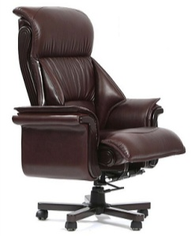 | Кресло Пикассо DL-055 Размеры: 920х800х1280-1340 мм | 60,477 | 63,980 | 70,986 | 77,990 | 73,653 | 83,245 | 80,521 | 104,909 | 85,591 | 119,743 | 133,167 | 142,116 | 149,573 | 155,539 | 164,488
Варианты рекомендованных обивок: | 1) Enjoy Lux 02 2) Ultratex Umber | ЭКОКОЖА: GRIFON | ЭКОКОЖА: NAPPA . | - | ИСКУССТВЕННАЯ ЗАМША: MAXWELL | - | - | КОЖА: MADRAS ЧЕРН. (комбинированная) | КОЖА: MADRAS ЧЕРН. ЭКОКОЖА: ULTRATEX | КОЖА: MADRAS ЦВ. (комбинированная) | ИСКУССТВЕННАЯ ЗАМША: BAXTER КОЖА: MADRAS ЦВ. | Элитные кожи 8-12 категории (под заказ) кроме X5 и Suave (Союз М)
Описание и тех. характеристики | Кресло максимально удобно и комфортно благодаря сложному чехлу, в который вшиты всевозможные мягкие элементы боковой и фронтальной поддержки. При этом, "продвинутый" механизм снабжен многими регулировками для закрепления положения "комфорта", "релаксации" и "созидательного труда".
Коллекция кресел Велде
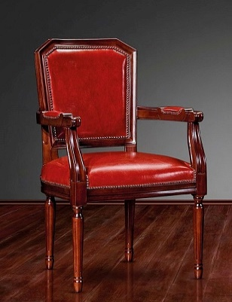 
 | Стул Велде TA5022А Размер: 610х560х980 мм | 91,342 | 91,873 | 92,932 | 93,992 | 94,037 | 94,787 | 97,187 | 98,859 | 98,829 | 101,172 | 103,865 | 105,252 | 106,612 | 107,701 | 109,333
 | Стул Велде TA5022 Размер: 520х560х980 мм | 65,630 | 66,169 | 67,249 | 68,328 | 67,942 | 69,138 | 70,637 | 73,156 | 72,160 | 75,687 | 85,770 | 79,497 | 80,766 | 81,782 | 83,306
Варианты рекомендованных обивок: | 1) Enjoy Lux 02 2) Ultratex Umber | РОГОЖКА: ROMEO, BAHAMA, BAHAMA PLUS. ЭКОКОЖА: GRIFON | РОГОЖКА: MILOS; ВЕЛЮР: VENDETTA; ENJOY LUX; МИКРОМЕХ: CHALET; ЭКОКОЖА: ORACUL, NAPPA | БУКЛЕ: PERSONA. РОГОЖКА: MELANGE; WOOLY. ВЕЛЮР: NOVUS | БУКЛЕ: GUCCI ШЕРСТЬ: KINGSMAN. ИСКУССТВЕННАЯ ЗАМША: MAXWELL | КОЖА: STELLA (комбинированная) | ДАТСКАЯ ТКАНЬ: MOZART, BAILEY КОЖА: STELLA | КОЖА: MADRAS ЧЕРН. (комбинированная) | КОЖА: MADRAS ЧЕРН. ЭКОКОЖА: ULTRATEX РОГОЖКА: MISS, STEP | КОЖА: MADRAS ЦВ. (комбинированная) | ИСКУССТВЕННАЯ ЗАМША: BAXTER КОЖА: MADRAS ЦВ. | Нат. кожа 8 кат. (под заказ) | РОГОЖКА: CHANEL | Элитные кожи 10-12 категории (под заказ)
Описание и тех. характеристики | Классический стул с резными ножками и подлокотниками из массива бука. Весь каркас, как единоцельный монолит - надежен и долговечен. Высокоэластичный поролон в сочетании с пышным синтепоном - обеспечивает комфортное времяпрепровождение.
* Внимание! Указанные размеры носят справочный характер, реальный размер изделия может отличаться от заявленного на 2-3 см в большую или меньшую сторону, ввиду того, что изделия изготавливаются вручную.
Из за особенностей цветопередачи различных электронных устройств цвет обивки изделия в прайс-листе может отличаться от цвета реального экземпляра.

Диваны классические
 |  |  | Розничный прайс-лист "Диваны", складская программа 31.03.26
 | Категория обивки | Размер (ШхГхВ), см* | 1 кат. | 2 кат. | 3 кат. | 4 кат. | 5 кат. | кат. 5а, полнокож. | 6 кат. | кат. 6а, полнокож. | 7 кат. | кат. 7а, полнокож. | 8 кат. | 9 кат. | 10 кат. | 11 кат. | 12 кат.
 | Модель дивана
Классические диваны
Серия диванов Ботичелли

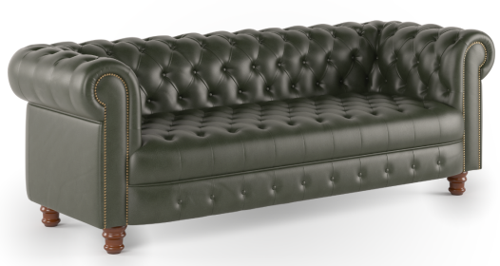 | Диван Боттичелли-1 | 110х88х76 | 51,264 | 53,845 | 76,128 | 83,934 | 85,978 | 89,789 | 100,464 | 111,767 | 101,193 | 127,989 | 143,015 | 153,032 | 161,379 | 168,057 | 178,074
 | Диван Боттичелли-1 без раскл. мех-м под раскл. диван | 110х88х76 | 55,963 | 59,866 | 67,672 | 75,478 | 77,521 | 81,332 | 94,982 | 103,311 | 107,869 | 119,533 | 135,833 | 146,700 | 155,755 | 163,000 | 173,867
 | Диван Боттичелли-2 | 175х88х76 | 65,065 | 67,802 | 100,307 | 110,632 | 113,270 | 118,376 | 128,783 | 147,446 | 129,714 | 168,903 | 188,779 | 202,029 | 213,071 | 221,905 | 235,156
 | Диван Боттичелли-2 без раскл. мех-м под раскл. диван | 175х88х76 | 76,403 | 82,832 | 95,688 | 108,544 | 106,947 | 118,186 | 129,820 | 154,385 | 146,702 | 181,102 | 205,850 | 222,349 | 236,098 | 247,097 | 263,596
 | Диван Боттичелли-2 раскл. мех-м | 187х88х76 | 106,499 | 112,960 | 125,872 | 138,774 | 137,171 | 148,445 | 160,110 | 184,726 | 177,029 | 211,485 | 236,234 | 252,732 | 266,481 | 277,481 | 293,979
 | Диван Боттичелли-3 | 220х88х76 | 76,996 | 80,745 | 114,961 | 126,383 | 129,403 | 134,948 | 160,298 | 167,106 | 161,516 | 190,841 | 212,827 | 227,484 | 239,698 | 249,470 | 264,127
 | Диван Боттичелли-3 раскл. мех-м | 218х88х76 | 129,057 | 136,501 | 151,378 | 166,245 | 161,860 | 177,390 | 185,289 | 219,200 | 202,571 | 250,039 | 278,565 | 297,582 | 313,430 | 326,108 | 345,126
 | Диван Боттичелли Люкс-1 | 115х93х74 | 74,242 | 79,683 | 90,567 | 101,450 | 90,521 | 109,612 | 111,536 | 121,888 | 127,045 | 141,544 | 158,413 | 169,659 | 179,031 | 186,529 | 197,775
 | Диван Боттичелли Люкс-1 без раскл. мех-м под раскл.диван | 115х93х74 | 74,333 | 79,186 | 88,894 | 98,601 | 98,089 | 105,882 | 119,031 | 129,349 | 134,487 | 148,937 | 165,806 | 177,052 | 186,424 | 193,922 | 205,168
 | Диван Боттичелли Люкс-2 | 182х93х74 | 96,452 | 103,769 | 118,405 | 133,039 | 128,641 | 144,015 | 158,576 | 175,277 | 180,670 | 204,057 | 228,161 | 244,231 | 257,622 | 268,335 | 284,405
 | Диван Боттичелли Люкс-2 раскл. мех-м | 190х93х74 | 128,996 | 136,007 | 150,019 | 164,023 | 158,755 | 174,523 | 188,041 | 202,960 | 209,645 | 230,529 | 254,633 | 270,703 | 284,094 | 294,807 | 310,877
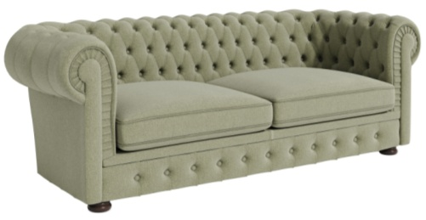 | Диван Боттичелли Люкс-3 | 223х93х74 | 116,173 | 124,249 | 140,400 | 156,553 | 151,978 | 168,667 | 185,247 | 203,643 | 209,801 | 235,563 | 262,102 | 279,795 | 294,539 | 306,334 | 324,027
 | Диван Боттичелли Люкс-3 раскл. мех-м | 218х93х74 | 150,411 | 157,882 | 172,815 | 187,739 | 187,385 | 198,927 | 219,558 | 236,102 | 243,293 | 266,450 | 292,989 | 310,682 | 325,426 | 337,222 | 354,915
 | Пуф Боттичелли | D470х450 | 11,641 | 12,534 | 14,321 | 16,107 | 15,030 | 17,447 | 16,524 | 23,444 | 17,625 | 27,317 | 29,994 | 31,779 | 33,266 | 34,455 | 36,240
 | Деревянные накладки на подлокотники для дивана Боттичелли Люкс. (Цена за пару в виде доплаты при заказе кресла или дивана) | 8,5/11,5х58,7hх1,65 (толщина) |  | 8,415
Варианты рекомендованных обивок: |  |  | РОГОЖКА: ROMEO, BAHAMA, BAHAMA PLUS. ЭКОКОЖА: GRIFON | РОГОЖКА: MILOS; ВЕЛЮР: VENDETTA; ENJOY LUX; МИКРОМЕХ: CHALET; ЭКОКОЖА: ORACUL, NAPPA | РОГОЖКА: MELANGE; WOOLY. ВЕЛЮР: NOVUS | БУКЛЕ: PERSONA; GUCCI ШЕРСТЬ: KINGSMAN. ИСКУССТВЕННАЯ ЗАМША: MAXVELL | КОЖА: STELLA (комбинированная) | ДАТСКАЯ ТКАНЬ: MOZART, BAILEY КОЖА: STELLA РОГОЖКА: MISS, STEP | КОЖА: MADRAS ЧЕРН. (комбинированная) | КОЖА: MADRAS ЧЕРН. ЭКОКОЖА: ULTRATEX | КОЖА: MADRAS ЦВ. (комбинированная) | ИСКУССТВЕННАЯ ЗАМША: BAXTER КОЖА: MADRAS ЦВ. | Нат. кожа 8 кат. (под заказ) | РОГОЖКА: CHANEL | Элитные кожи 10-12 категории (под заказ)
Серия диванов Ван Гог
 |  | 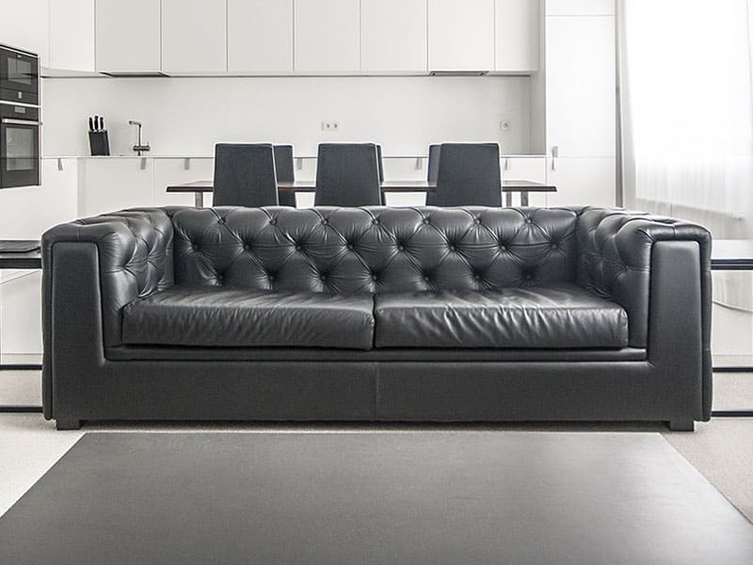 |  |  |  | 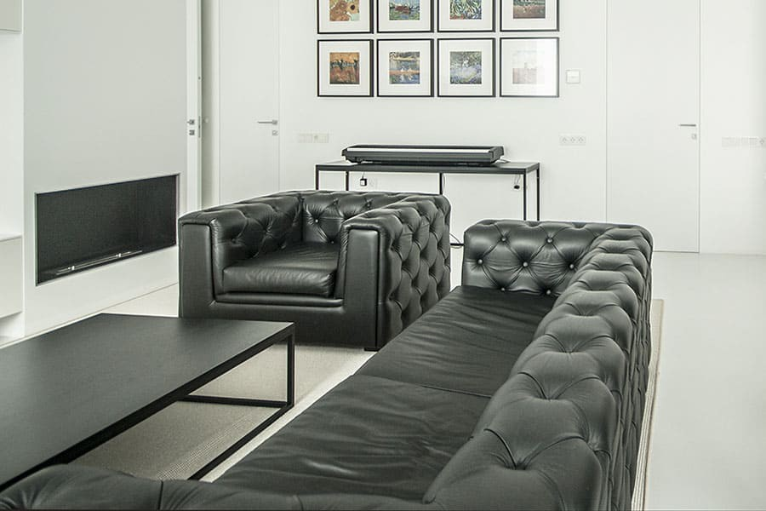 |  |  |  |  |  | 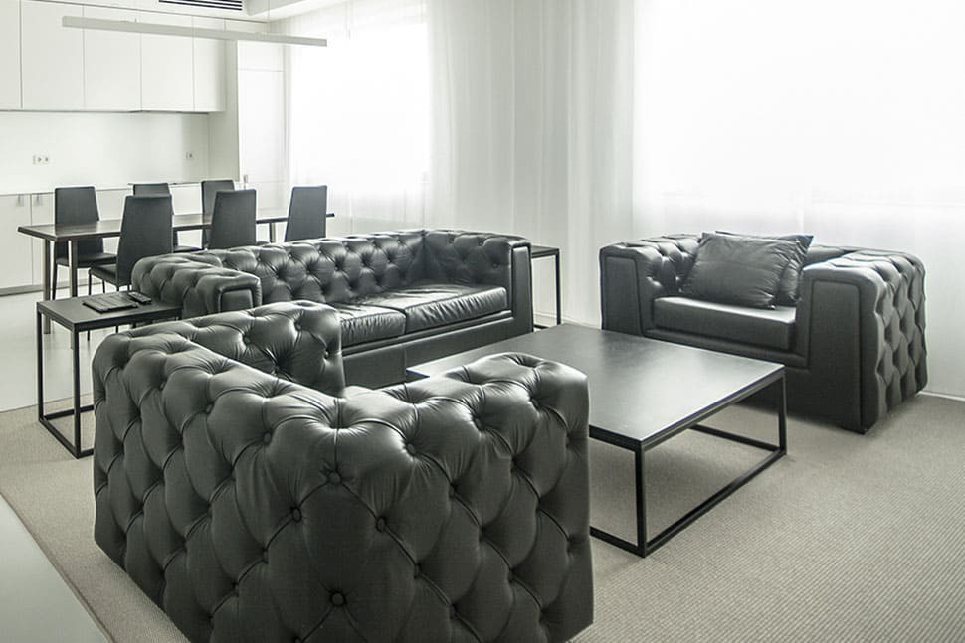
 | Диван Ван Гог-1 | 121х90х70 | 76,809 | 81,587 | 91,143 | 100,700 | - | 107,866 | - | 134,255 | - | 154,037 | 171,201 | 182,644 | 192,179 | 199,808 | 211,250
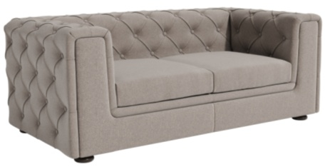 | Диван Ван Гог-2 | 180х90х70 | 102,975 | 109,410 | 122,282 | 135,154 | - | 144,809 | - | 180,528 | - | 207,199 | 230,369 | 245,816 | 258,688 | 268,986 | 284,433
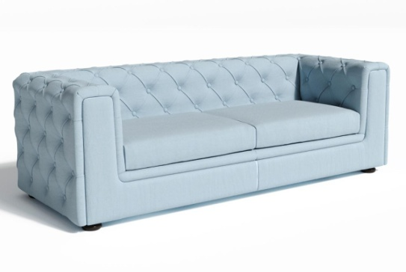 | Диван Ван Гог-3 | 223х90х70 | 127,083 | 134,565 | 149,528 | 164,491 | - | 175,713 | - | 217,349 | - | 248,374 | 275,342 | 293,320 | 308,302 | 320,288 | 338,267
 | Диван Ван Гог-3 с раскладным механизмом | 223х90х70 | 170,668 | 181,073 | 201,872 | 222,658 | - | 238,242 | - | 297,395 | - | 349,584 | 387,338 | 412,507 | 433,482 | 450,261 | 475,431
Варианты рекомендованных обивок: |  |  | РОГОЖКА: ROMEO, BAHAMA, BAHAMA PLUS. ЭКОКОЖА: GRIFON | РОГОЖКА: MILOS; ВЕЛЮР: VENDETTA; ENJOY LUX; МИКРОМЕХ: CHALET; ЭКОКОЖА: ORACUL, NAPPA | РОГОЖКА: MELANGE; WOOLY. ВЕЛЮР: NOVUS | БУКЛЕ: PERSONA; GUCCI ШЕРСТЬ: KINGSMAN. ИСКУССТВЕННАЯ ЗАМША: MAXVELL |  | ДАТСКАЯ ТКАНЬ: MOZART, BAILEY РОГОЖКА: MISS, STEP | КОЖА: MADRAS ЧЕРН. (комбинированная) | КОЖА: MADRAS ЧЕРН. ЭКОКОЖА: ULTRATEX | КОЖА: MADRAS ЦВ. (комбинированная) | ИСКУССТВЕННАЯ ЗАМША: BAXTER КОЖА: MADRAS ЦВ. | Нат. кожи 8 кат. под заказ | РОГОЖКА: CHANEL | Элитные кожи 10-12 кат. под заказ
Серия Эль Греко

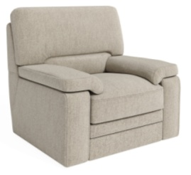 | Диван Эль Греко-1 | 107х95х98 | 55,584 | 61,188 | 72,395 | 83,601 | 75,062 | 92,006 | 85,140 | 125,772 | 92,577 | 149,478 | 169,537 | 182,909 | 194,053 | 202,967 | 216,340
 | Диван Эль Греко-2 | 160х95х98 | 73,318 | 81,035 | 96,468 | 111,902 | 99,397 | 123,476 | 114,438 | 166,711 | 125,541 | 198,741 | 225,935 | 244,065 | 259,173 | 271,259 | 289,388
 | Диван Эль Греко-2 c раскл. механизмом | 160х95х98 | 102,499 | 110,647 | 126,932 | 143,204 | 133,386 | 155,401 | 150,194 | 205,375 | 162,594 | 239,842 | 269,549 | 289,353 | 305,856 | 319,059 | 338,863
 | Диван Эль Греко-3 | 210х95х98 | 110,358 | 119,808 | 138,707 | 157,606 | 146,115 | 171,780 | 166,385 | 228,757 | 181,344 | 268,689 | 302,885 | 325,682 | 344,680 | 359,878 | 382,676
 | Диван Эль Греко-3 c раскл. механизмом | 210х95х98 | 144,275 | 153,622 | 172,306 | 190,980 | 180,517 | 204,980 | 200,576 | 262,259 | 215,375 | 301,729 | 335,925 | 358,722 | 377,720 | 392,918 | 415,716
Варианты рекомендованных обивок: |  |  | РОГОЖКА: ROMEO, BAHAMA, BAHAMA PLUS. ЭКОКОЖА: GRIFON | РОГОЖКА: MILOS; ВЕЛЮР: VENDETTA; ENJOY LUX; МИКРОМЕХ: CHALET; ЭКОКОЖА: ORACUL, NAPPA | РОГОЖКА: MELANGE; WOOLY. ВЕЛЮР: NOVUS | БУКЛЕ: PERSONA; GUCCI ШЕРСТЬ: KINGSMAN. ИСКУССТВЕННАЯ ЗАМША: MAXVELL | КОЖА: STELLA (комбинированная) | ДАТСКАЯ ТКАНЬ: MOZART, BAILEY КОЖА: STELLA РОГОЖКА: MISS, STEP | КОЖА: MADRAS ЧЕРН. (комбинированная) | КОЖА: MADRAS ЧЕРН. ЭКОКОЖА: ULTRATEX | КОЖА: MADRAS ЦВ. (комбинированная) | ИСКУССТВЕННАЯ ЗАМША: BAXTER КОЖА: MADRAS ЦВ. |  | РОГОЖКА: CHANEL
Серия диванов Леонардо

 | Диван Леонардо-1 п/к (Боссо) | 102х92х83 | 35,601 | 38,970 | 45,708 | 52,446 | 47,115 | 57,500 | 53,775 | 76,473 | 58,691 | 90,476 | 103,978 | 112,980 | 120,482 | 126,483 | 135,485
 | Диван Леонардо-1 DS-3 (Боссо) | 102х92х83 | 47,966 | 48,224 | 60,005 | 66,333 | 63,964 | 74,349 | 69,062 | 91,760 | 72,825 | 104,610 | 116,513 | 124,448 | 131,060 | 136,350 | 144,286
 | Диван Леонардо-1 DS-3 без раскл. мех-м под раскл.мех-м (Боссо) | 102х92х83 | 55,121 | 58,213 | 64,397 | 70,580 | 64,832 | 75,218 | 69,930 | 92,628 | 73,693 | 105,478 | 117,557 | 125,609 | 132,319 | 137,688 | 145,740
 | Диван Леонардо-2 DS-3 (Боссо) | 152х92х83 | 62,473 | 62,821 | 76,567 | 85,307 | 78,109 | 91,861 | 86,411 | 116,468 | 92,539 | 134,629 | 151,453 | 162,668 | 172,014 | 179,491 | 190,707
 | Диван Леонардо-2 п/к (Боссо) | 152х92х83 | 44,986 | 49,633 | 58,928 | 68,222 | 61,998 | 75,192 | 71,863 | 101,920 | 79,144 | 121,234 | 139,657 | 151,940 | 162,175 | 170,363 | 182,645
 | Диван Леонардо-2 п/к раскл. мех -м (Боссо) | 170х84х81 | 77,866 | 82,678 | 92,294 | 101,902 | 94,531 | 109,104 | 104,300 | 136,121 | 111,506 | 156,048 | 174,070 | 186,084 | 196,095 | 204,105 | 216,119
 | Диван Леонардо-2 DS-3 раскл. мех-м (Боссо) | 170х84х81 | 96,574 | 100,958 | 109,722 | 118,483 | 111,268 | 125,052 | 119,591 | 149,700 | 125,732 | 167,885 | 184,306 | 195,253 | 204,376 | 211,674 | 222,622
 | Диван Леонардо-3 п/к (Боссо) | 192х92х83 | 53,430 | 58,893 | 69,819 | 80,745 | 73,646 | 88,939 | 86,278 | 119,703 | 95,602 | 142,409 | 163,975 | 178,352 | 190,333 | 199,918 | 214,295
 | Диван Леонардо-3 п/к раскл. мех-м (Боссо) | 200х84х81 | 91,133 | 97,034 | 108,825 | 120,606 | 113,258 | 129,438 | 127,237 | 162,568 | 137,549 | 187,005 | 211,788 | 228,311 | 242,079 | 253,094 | 269,616
 | Диван Леонардо-3 DS-3 (Боссо) | 192х92х83 | 76,641 | 78,177 | 88,548 | 98,919 | 91,404 | 106,697 | 102,474 | 135,899 | 110,645 | 157,451 | 177,417 | 190,728 | 201,820 | 210,694 | 224,005
 | Диван Леонардо-3 DS-3 раскл. мех-м (Боссо) | 200х84х81 | 109,788 | 115,423 | 126,690 | 137,951 | 130,225 | 146,393 | 142,757 | 178,074 | 152,004 | 201,446 | 224,629 | 240,085 | 252,965 | 263,268 | 278,724
 | Диван Леонардо Энгл-1L(R) п/к (Боссо) | 81х92х84 | 31,726 | 34,186 | 39,105 | 44,024 | 40,531 | 47,713 | 45,867 | 61,563 | 49,805 | 71,785 | 85,464 | 94,583 | 102,182 | 108,261 | 117,380
 | Диван Леонардо Энгл-1L(R) DS-3 (Боссо) | 81х92х84 | 40,553 | 43,690 | 49,965 | 56,239 | 50,544 | 60,945 | 55,880 | 78,611 | 59,818 | 91,650 | 103,728 | 111,781 | 118,491 | 123,859 | 131,912
 | Диван Леонардо Энгл-1LR(RR) п/к (Боссо) | 80х87х84 | 31,285 | 34,624 | 41,300 | 47,976 | 42,287 | 52,984 | 48,404 | 71,782 | 52,919 | 85,657 | 99,335 | 108,454 | 116,053 | 122,132 | 131,251
 | Диван Леонардо Энгл-1LR(RR) DS-3 (Боссо) | 80х87х84 | 41,041 | 44,379 | 51,055 | 57,732 | 52,042 | 62,739 | 58,159 | 81,537 | 62,674 | 95,412 | 107,490 | 115,543 | 122,253 | 127,621 | 135,673
 | Диван Леонардо Энгл-2L(R) DS-3 (Боссо) | 155х87х84 | 50,608 | 54,873 | 63,403 | 71,933 | 66,612 | 78,330 | 76,738 | 102,348 | 84,211 | 120,074 | 136,495 | 147,443 | 156,565 | 163,864 | 174,811
 | Диван Леонардо Энгл-2L(R) п/к (Боссо) | 155х87х84 | 42,150 | 46,744 | 55,932 | 65,120 | 59,389 | 72,011 | 70,296 | 97,880 | 78,345 | 116,973 | 134,994 | 147,008 | 157,020 | 165,029 | 177,043
 | Диван Леонардо Энгл-2LR(RR) DS-3 раскл. мех-м (Боссо) | 155х87х84 | 84,915 | 89,676 | 99,194 | 108,706 | 101,815 | 115,836 | 111,968 | 142,590 | 119,459 | 162,325 | 178,746 | 189,694 | 198,816 | 206,115 | 217,062
 | Диван Леонардо Энгл-2LR(RR) п/к раскл. мех-м (Боссо) | 155х87х84 | 74,791 | 79,497 | 88,899 | 98,293 | 93,014 | 105,335 | 103,955 | 134,585 | 112,026 | 154,900 | 172,921 | 184,935 | 194,947 | 202,956 | 214,970
 | Диван Леонардо Энгл-2LR(RR) DS-3 (Боссо) | 155х87х84 | 54,533 | 59,275 | 68,759 | 78,243 | 71,373 | 85,357 | 81,498 | 112,060 | 88,971 | 131,770 | 148,191 | 159,138 | 168,261 | 175,559 | 186,507
 | Диван Леонардо Энгл-2LR(RR) п/к (Боссо) | 155х87х84 | 45,198 | 50,078 | 59,840 | 69,601 | 62,938 | 76,923 | 73,845 | 104,407 | 81,895 | 124,693 | 142,714 | 154,728 | 164,740 | 172,749 | 184,763
 | Диван Леонардо Энгл-3L(R) DS-3 (Боссо) | 180х92х84 | 60,904 | 66,764 | 78,485 | 90,205 | 83,629 | 98,995 | 98,412 | 131,994 | 109,323 | 156,350 | 178,912 | 193,953 | 206,487 | 216,514 | 231,555
 | Диван Леонардо Энгл-3L(R) п/к (Боссо) | 180х92х84 | 52,888 | 57,858 | 67,800 | 77,741 | 74,056 | 85,197 | 88,839 | 113,188 | 99,750 | 133,847 | 158,008 | 174,116 | 187,539 | 198,277 | 214,385
 | Диван Леонардо Энгл-3LR(RR) DS-3 (Боссо) | 184х87х84 | 64,489 | 70,511 | 82,554 | 94,597 | 87,496 | 103,629 | 102,279 | 137,537 | 113,190 | 162,564 | 185,126 | 200,167 | 212,701 | 222,728 | 237,769
 | Диван Леонардо Энгл-3LR(RR) DS-3 раскл. мех-м (Боссо) | 184х87х84 | 98,397 | 104,443 | 116,528 | 128,604 | 121,485 | 137,657 | 136,305 | 171,625 | 147,238 | 196,682 | 219,243 | 234,284 | 246,818 | 256,846 | 271,887
 | Диван Леонардо Энгл-3LR(RR) п/к (Боссо) | 184х87х84 | 54,876 | 60,898 | 72,941 | 84,984 | 77,883 | 94,016 | 92,666 | 127,924 | 103,577 | 152,951 | 177,113 | 193,220 | 206,643 | 217,382 | 233,489
 | Диван Леонардо Энгл-3LR(RR) п/к раскл. мех-м (Боссо) | 184х87х84 | 86,763 | 91,759 | 101,743 | 111,719 | 108,022 | 119,197 | 122,849 | 147,250 | 133,785 | 167,942 | 192,103 | 208,211 | 221,634 | 232,372 | 248,480
 | Диван Леонардо Энгл-U (Боссо) | 135х90х84 | 42,509 | 45,755 | 52,249 | 58,742 | 53,184 | 63,612 | 59,105 | 81,895 | 63,475 | 95,388 | 107,889 | 116,223 | 123,167 | 128,723 | 137,057
 | Диван Леонардо Энгл-UR (Боссо) | 90х90х84 | 42,089 | 45,125 | 51,199 | 57,272 | 51,578 | 61,827 | 56,529 | 78,928 | 60,182 | 91,549 | 104,050 | 112,383 | 119,328 | 124,884 | 133,217
 | Диван Леонардо Энгл-К (Боссо) | 90х90х73 | 20,770 | 25,202 | 34,066 | 42,929 | 32,788 | 49,577 | 37,841 | 74,534 | 41,570 | 92,954 | 103,864 | 111,136 | 117,197 | 122,046 | 129,319
Варианты рекомендованных обивок: |  |  | РОГОЖКА: ROMEO, BAHAMA, BAHAMA PLUS. ЭКОКОЖА: GRIFON | РОГОЖКА: MILOS; ВЕЛЮР: VENDETTA; ENJOY LUX; МИКРОМЕХ: CHALET; ЭКОКОЖА: ORACUL, NAPPA | РОГОЖКА: MELANGE; WOOLY. ВЕЛЮР: NOVUS | БУКЛЕ: PERSONA; GUCCI ШЕРСТЬ: KINGSMAN. ИСКУССТВЕННАЯ ЗАМША: MAXVELL | КОЖА: STELLA (комбинированная) | ДАТСКАЯ ТКАНЬ: MOZART, BAILEY КОЖА: STELLA РОГОЖКА: MISS, STEP | КОЖА: MADRAS ЧЕРН. (комбинированная) | КОЖА: MADRAS ЧЕРН. ЭКОКОЖА: ULTRATEX | КОЖА: MADRAS ЦВ. (комбинированная) | ИСКУССТВЕННАЯ ЗАМША: BAXTER КОЖА: MADRAS ЦВ. |  | РОГОЖКА: CHANEL
Серия диванов Лоренцо

 | Диван Лоренцо-1 | 114х100х87 | 100,869 | 106,622 | 118,130 | 129,637 | 129,987 | 138,269 | 151,878 | 171,567 | 168,035 | 195,606 | 216,418 | 230,293 | 241,855 | 251,105 | 264,980
 | Диван Лоренцо-2 | 165х100х87 | 113,080 | 121,238 | 137,555 | 153,871 | 152,873 | 166,109 | 182,191 | 213,357 | 203,830 | 247,474 | 276,919 | 296,548 | 312,907 | 325,993 | 345,623
 | Диван Лоренцо-3 | 223х100х87 | 157,104 | 167,863 | 189,382 | 210,902 | 207,921 | 227,042 | 244,506 | 289,479 | 271,509 | 334,487 | 372,613 | 398,030 | 419,211 | 436,155 | 461,572
 | Варианты рекомендованных обивок: |  | РОГОЖКА: ROMEO, BAHAMA, BAHAMA PLUS. ЭКОКОЖА: GRIFON | РОГОЖКА: MILOS; ВЕЛЮР: VENDETTA; ENJOY LUX; МИКРОМЕХ: CHALET; ЭКОКОЖА: ORACUL, NAPPA | РОГОЖКА: MELANGE; WOOLY. ВЕЛЮР: NOVUS | БУКЛЕ: PERSONA; GUCCI ШЕРСТЬ: KINGSMAN. ИСКУССТВЕННАЯ ЗАМША: MAXVELL |  | ДАТСКАЯ ТКАНЬ: MOZART, BAILEY РОГОЖКА: MISS, STEP | КОЖА: MADRAS ЧЕРН. (комбинированная) | КОЖА: MADRAS ЧЕРН. ЭКОКОЖА: ULTRATEX | КОЖА: MADRAS ЦВ. (комбинированная) | ИСКУССТВЕННАЯ ЗАМША: BAXTER КОЖА: MADRAS ЦВ. |  | РОГОЖКА: CHANEL
Серия диванов Рубенс
   
 | Диван Рубенс-1 | 95х97х100 | 62,210 | 66,858 | 76,152 | 85,448 | 85,680 | 92,419 | 103,574 | 118,998 | 116,781 | 138,381 | 155,088 | 166,226 | 175,507 | 182,932 | 194,070
 | Диван Рубенс-2 | 163х97х100 | 85,336 | 91,501 | 103,832 | 116,164 | 116,024 | 125,412 | 139,071 | 160,896 | 156,080 | 186,644 | 208,856 | 223,664 | 236,004 | 245,876 | 260,684
 | Диван Рубенс-2 с раскл мех-м | 167х102х100 | 113,572 | 119,659 | 131,824 | 143,982 | 144,736 | 153,095 | 167,563 | 189,168 | 184,402 | 214,644 | 236,857 | 251,665 | 264,005 | 273,877 | 288,685
 | Диван Рубенс-3 | 202х97х100 | 107,476 | 116,090 | 133,317 | 150,543 | 149,458 | 163,464 | 180,468 | 213,266 | 203,356 | 249,285 | 280,343 | 301,048 | 318,302 | 332,106 | 352,811
 | Диван Рубенс-3 с раскл мех-м | 202х97х100 | 140,471 | 150,102 | 169,351 | 188,587 | 190,213 | 203,007 | 227,244 | 259,767 | 254,560 | 300,088 | 331,145 | 351,851 | 369,105 | 382,908 | 403,614
Варианты рекомендованных обивок: |  | РОГОЖКА: ROMEO, BAHAMA, BAHAMA PLUS. ЭКОКОЖА: GRIFON | РОГОЖКА: MILOS; ВЕЛЮР: VENDETTA; ENJOY LUX; МИКРОМЕХ: CHALET; ЭКОКОЖА: ORACUL, NAPPA | РОГОЖКА: MELANGE; WOOLY. ВЕЛЮР: NOVUS | БУКЛЕ: PERSONA; GUCCI ШЕРСТЬ: KINGSMAN. ИСКУССТВЕННАЯ ЗАМША: MAXVELL | КОЖА: STELLA (комбинированная) | ДАТСКАЯ ТКАНЬ: MOZART, BAILEY КОЖА: STELLA РОГОЖКА: MISS, STEP | КОЖА: MADRAS ЧЕРН. (комбинированная) | КОЖА: MADRAS ЧЕРН. ЭКОКОЖА: ULTRATEX | КОЖА: MADRAS ЦВ. (комбинированная) | ИСКУССТВЕННАЯ ЗАМША: BAXTER КОЖА: MADRAS ЦВ. |  | РОГОЖКА: CHANEL
Серия диванов Джованни

 | Диван Джованни-1 | 137х110х90 | 77,350 | 81,687 | 90,361 | 99,035 | 96,640 | 105,541 | 110,510 | 129,964 | 120,747 | 147,990 | 164,688 | 175,820 | 185,096 | 192,518 | 203,650
 | Диван Джованни-2 | 183х110х90 | 94,966 | 101,726 | 115,245 | 128,764 | 128,928 | 138,904 | 155,167 | 176,969 | 174,533 | 205,064 | 231,089 | 248,439 | 262,897 | 274,464 | 291,814
 | Диван Джованни-3 | 240х110х90 | 127,986 | 138,932 | 160,826 | 182,719 | 186,950 | 199,139 | 234,144 | 260,782 | 268,976 | 306,279 | 355,070 | 387,598 | 414,704 | 436,389 | 468,916
Варианты рекомендованных обивок: |  | РОГОЖКА: ROMEO, BAHAMA, BAHAMA PLUS. ЭКОКОЖА: GRIFON | РОГОЖКА: MILOS; ВЕЛЮР: VENDETTA; ENJOY LUX; МИКРОМЕХ: CHALET; ЭКОКОЖА: ORACUL, NAPPA | РОГОЖКА: MELANGE; WOOLY. ВЕЛЮР: NOVUS | БУКЛЕ: PERSONA; GUCCI ШЕРСТЬ: KINGSMAN. ИСКУССТВЕННАЯ ЗАМША: MAXVELL | КОЖА: STELLA (комбинированная) | ДАТСКАЯ ТКАНЬ: MOZART, BAILEY КОЖА: STELLA РОГОЖКА: MISS, STEP | КОЖА: MADRAS ЧЕРН. (комбинированная) | КОЖА: MADRAS ЧЕРН. ЭКОКОЖА: ULTRATEX | КОЖА: MADRAS ЦВ. (комбинированная) | ИСКУССТВЕННАЯ ЗАМША: BAXTER КОЖА: MADRAS ЦВ. |  | РОГОЖКА: CHANEL
* Внимание! Указанные размеры носят справочный характер, реальный размер изделия может отличаться от заявленного на 2-3 см в большую или меньшую сторону, ввиду того, что изделия изготавливаются вручную. Из за особенностей цветопередачи различных электронных устройств цвет обивки изделия в прайс-листе может отличаться от цвета реального экземпляра.

